Hoja1
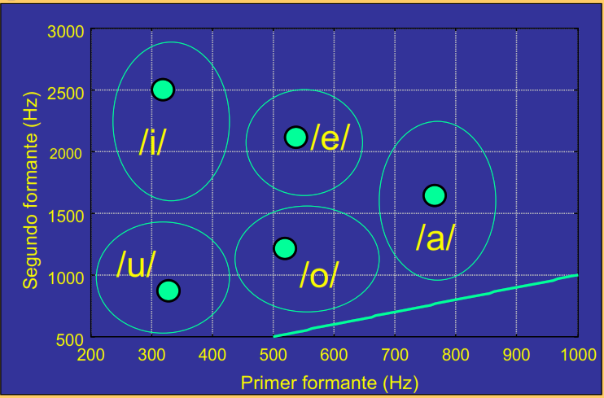
Time_s | F1_Hz | F2_Hz
0.067568 | 954.277338 | 1329.555699
0.080068 | 961.70987 | 1330.965627
0.092568 | 975.597042 | 1341.437668

0.367568 | 497.92799 | 2583.011997
0.380068 | 497.292396 | 2600.206525
0.392568 | 491.844858 | 2602.707565

0.917568 | 357.375451 | 2860.354641
0.930068 | 356.003392 | 2862.601182
0.942568 | 355.533302 | 2863.347301

1,342,568 | 469.342812 | 828.610205
1,355,068 | 487.520203 | 857.744278
1,367,568 | 484.950620 | 880.622855

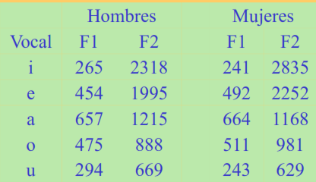
1.630068 | 255.469564 | 525.781722
1.642568 | 265.489916 | 523.916198
1.655068 | 275.969092 | 513.270097
 |  |  | Vocales | 1er formante | 2do formante
 |  |  | a | 964 | 1,334
 |  |  | e | 496 | 2,595
 |  |  | i | 356 | 2,862
 |  |  | o | 481 | 856
 |  |  | u | 266 | 521

 |  |  |  |  |  | =LEFT (A1, LEN (A1) -1)

